Estadísticas
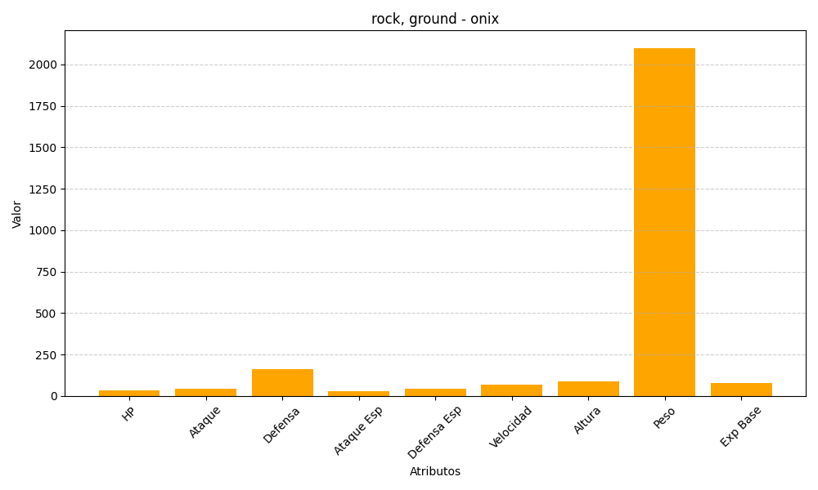
ID | Nombre | Tipo | HP | Ataque | Defensa | Ataque Especial | Defensa Especial | Velocidad | Altura | Peso | Experiencia Base
95 | onix | rock, ground | 35 | 45 | 160 | 30 | 45 | 70 | 88 | 2100 | 77

